www.NadlanUSA.co.il
שדות הזנה
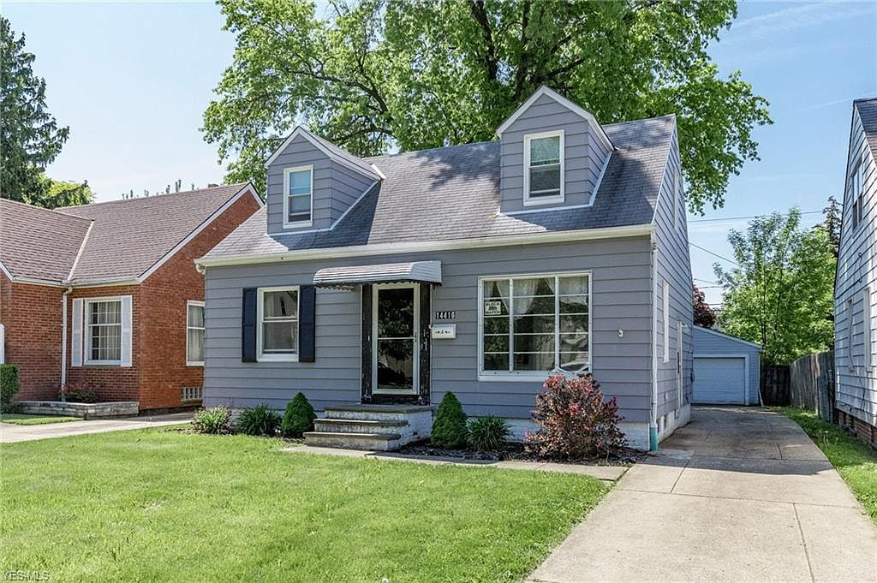
 |  |  |  | © www.NadlanUSA.co.il | כל הזכויות שמורות 2008 - 2020

 |  |  | תחשבי תזרים / ממונף

 |  |  | השקעה ותזרים |  | מחיר רכישה: | $78,000
 |  |  | מחיר רכישה |  | מימון | הון עצמי
 |  |  | קרן |  | $54,600 | $23,400
 |  |  | שונות |  |  | $0
 |  |  | עלויות רכישה |  | $1,414 | $1,094
 |  |  | סה"כ השקעה |  | $56,014 | $24,494

 |  |  | תזרים שנה א' |  | שנתי | חודשי
 |  |  | הכנסות נכס |  | $6,565 | $547
 |  |  | שירות חוב (קרן וריבית)/DSR | 2.82 | $2,569 | $214
 |  |  | תזרים חיובי |  | $3,996 | $333
 |  |  | שיעור החזר תזרימי על ההשקעה |  | 16.31%
 |  |  | כיסוי קרן משכנתא |  | $1,323 | $110
NadlanUSA.co.il | הבית שלך לנדל"ן אמריקאי
 |  |  | סה"כ |  | $5,318 | $443
 |  |  | שיעור רווח שנתי |  | 21.71%
 | עליית ערך | רווחי שכירות | תזרים | רווחי שכירות | כיסוי קרן משכנתא
 | $2,925 | $4,681 | $1,323
 | $5,960 | $8,957 | $2,675
 | $9,108 | $13,459 | $4,059
 | $12,375 | $18,194 | $5,474
 | $15,764 | $23,165 | $6,921

כתובת |  | XXX CLEVELAND OHIO
עלות הנכס |  | $78,000

 | שנתי | חודשי
הכנסות שכירות | $12,000 | $1,000

סעיפי הוצאה קבועים | שנתי | חודשי
דמי ניהול | ($1,200) | ($100)
ארנונה | ($2,000) | ($167) | תזרים 5 שנים
ביטוח מבנה | ($450) | ($38)
אגרות | ($200) | ($17) | שיעור ה IRR |  | 25.46%
סה"כ הוצאות | ($3,850) | ($321) | הון עצמי מושקע |  | $24,494
 |  |  | סה"כ הכנסות בתקופה |  | $61,272
 |  |  | מכפיל הון |  | 2.50
הכנסה שנתית | $8,150 | $679
CAP RATE (תשואה) | 10.45% |  | רווח נטו |  | $36,778
 |  |  | סה"כ שיעור רווח על השקעה מקורית |  | 150.15%
סעיפי הוצאה שנה א' |  |  | תשואה שנתית ממוצעת |  | 30.03%
תחזוקה | $360 | $30
תפוסה | $600 | $50 | רווחי שכירות תזרים נטו |  | $23,165 | 63%
עלוית אכלוס | $625 | $52 | רווחי מכירה |  | $6,692 | 18%
נטו הכנסות מצופות | $6,565 | $547 | רווחי כיסוי קרן חוב |  | $6,921 | 19%
CAP RATE (מצופה) | 8.42% |  | סה"כ רווחים בתקופה |  | $36,778 | 100%

 |  | מחשבון פיננסי לניתוח הכנסות נכס מניב בארה"ב

 | מלא את שדות ההזנה בטבלה זו לצורך קבלת תמונה מקיפה וניתוח פיננסי לנכס מניב בארה"ב.

הזן כתובת |  | XXX CLEVELAND OHIO | שכירות חודשית | לא מאוכלס |  | $1,000
 |  |  | תעריף דמי ניהול |  |  | 10%
מחיר רכישה |  | $78,000 | ארנונה |  |  | $2,000
תקציב שיפוץ |  | $- | ביטוח מבנה |  |  | $450
עמלת ליווי |  | $- | אגרות / שונות |  |  | $200

עליית ערך שנתית - שווי נכס |  | 3.75% | תחזוקה |  |  | 3.00%
עליית ערך דמי שכירות |  | 2.50% | תפוסה |  |  | 95%
שיעור גידול הוצאות שנתי |  | 2.50%
 |  |  | הון עצמי |  |  | 30%
 |  |  | פריסת משכנתא בשנים |  |  | 30
© www.NadlanUSA.co.il | כל הזכויות שמורות 2008 - 2020 |  |  | ריבית משכנתא |  |  | 2.250%

